1-introduction
下記グローバルメニューを全ページに付けて下さい。

トップページの下記イメージを使用し、以降h2共通でお願いします。
店舗紹介
 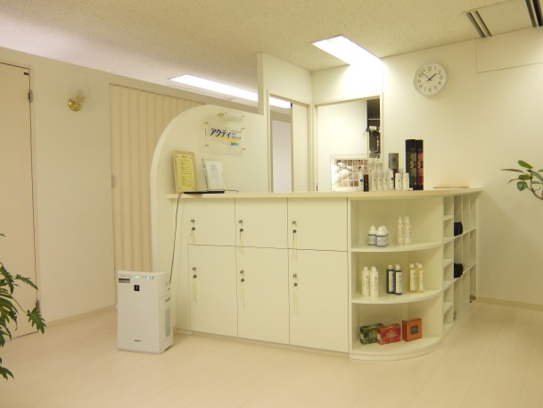
h2

参考サイト： http://hanamaru-mc.com/ の下記h3イメージを使用し、以降h3共通でお願いします。
h3
コンセプト

Feminine（フェミニン）からの安心のお約束

・完全個室での施術です。
・強引な勧誘セールスは一切ありません。
・お客様に合ったメニューと回数を提案致します。
・安心予約制でお待たせしません。
・時間内しっかり施術保証です。
ワイヤーで見えている範囲で画像をトリミングし、使用して下さい。
以下、全画像も同様にお願いします。

全ページに下記サイドメニューを付けて下さい。

Feminine（フェミニン）では、フェイシャル・ボディトリートメントを通して「女性らしく」をテーマに皆様の美（ビューティー）をサポートします。
女性は、いつでもキレイでいたいという思いを皆様お持ちのはずです。 でも、「どうしていいのかわからない」と悩まれている方、ぜひ当サロンでサポートさせていただけませんか？
また当サロンでは男女問わず「髪をいつまでも若々しく保ちたい」、また「抜け毛、薄毛を防ぐ対策があれば知りたい」と悩まれている方に対し、厚生労働大臣製造承認の発毛薬用アクティトニックと独自の技術により、薄毛・脱毛に悩む５万人以上の方々から効果と安全性を実証しています。

サロン概要

【店舗名称】 Feminine（フェミニン）
【 所在地 】 〒525-0037 滋賀県草津市西大路1-8-1 南陽軒ビル6F
【 営業時間 】 10:00～20:00（予約制）
※入店・予約受付19：30 まで
【 休診日 】 火曜日（第2・第4水曜日）
【 電話番号 】
077-566-1070

スタッフ紹介

h4
◆店長／代表カウンセラー： 丸橋 信子

画像
テキストテキストテキストテキストテキストテキストテキストテキストテキストテキストテキストテキストテキストテキストテキストテキストテキストテキストテキストテキストテキストテキストテキストテキストテキストテキストテキストテキストテキストテキストテキストテキストテキストテキストテキストテキストテキストテキストテキストテキストテキストテキストテキストテキストテキストテキストテキストテキストテキストテキストテキストテキストテキストテキストテキストテキストテキストテキスト。

サイトの雰囲気に合わせて◆部分の配色お願い致します。
以降h4共通でお願いします。

◆エステティシャン

画像
テキストテキストテキストテキストテキストテキストテキストテキストテキストテキストテキストテキストテキストテキストテキストテキストテキストテキストテキストテキストテキストテキストテキストテキストテキストテキストテキストテキストテキストテキストテキストテキストテキストテキストテキストテキストテキストテキストテキストテキストテキストテキストテキストテキストテキストテキストテキストテキストテキストテキストテキストテキストテキストテキストテキストテキストテキストテキスト。

サロン風景


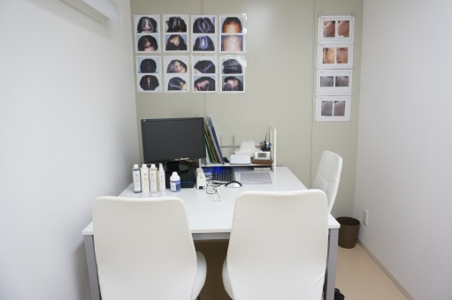
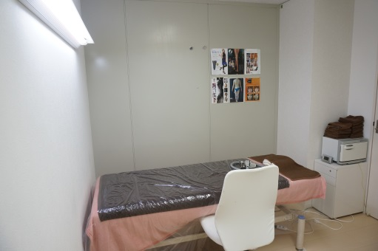

受付
カウンセリングルーム
エステ施術ルーム

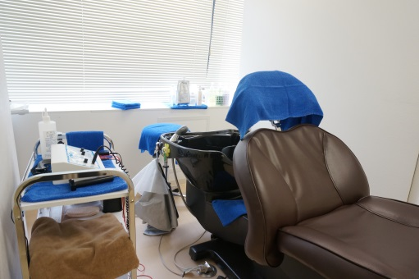
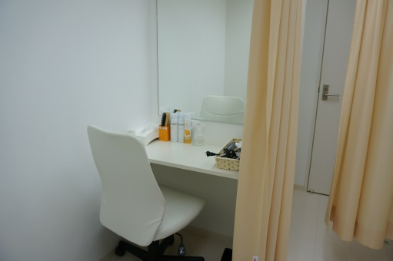

ヘアクリニック施術ルーム
パウダールーム

↑ ページトップへ

ページトップへ

2-facial
フェイシャル

Feminine（フェミニン）のフェイシャルとは

お肌のお悩み（シミ、シワ、たるみなど）やご予算に合わせてメニューが異なります。 カウンセラーにご相談いただき、お肌に合わせたオーダーメイドフェイシャルにて皆様の美（ビューティー）をサポート致します！！
※当サロンでは、お客様にあったメニューと回数をご提案させて頂いているので、強引な勧誘など一切ありませんので、ご安心下さい。

トップページの下記イメージボタンの様にお願いします。※テキストはワイヤー参照。

メニュー

リンク設定
「キャンペーン」ページの最上部へリンク設定
※投稿ページのため現状リンク不要。
※表示価格は、消費税込みの価格となります。

＞＞ キャンペーン情報はコチラ

ワイヤーで見えている範囲で画像をトリミングし、使用して下さい。
以下、全画像も同様にお願いします。
◆美肌再生プログラム

効果： シミ・シワ・たるみ・ニキビといった全ての肌トラブルの改善
施術： クレンジング → ウォッシング → 肌診断 → ハンドマッサージ → イオン導入 → セルサー → Intensiveローション塗布 → MaskRichesse塗布 → 仕上げ
定価: ￥30,000
※主にホームケア化粧品にてお肌のトラブルを改善していく美肌再生法です。

トップページの下記イメージボタンの様にお願いします。※テキストはワイヤー参照。

＞＞ 詳しくはコチラへ

リンク設定
「キャンペーン」ページの最上部へリンク設定

◆毛穴解消トリートメント
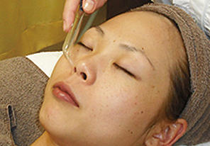
効果： 毛穴のつまり、ひきしめ、美白
施術： クレンジング → 洗顔 → スクライバー → 吸引 → パック → 仕上げ
毛穴につまった角栓皮脂の汚れを吸引器で吸引！洗顔では落としきれなかった汚れを取り除くトリートメント。
定価:1回 ￥8,500

◆速攻美白ケア

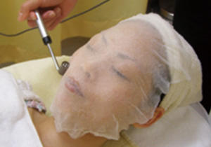
効果： 美白、くすみ、キメ、シミ
施術： クレンジング → 洗顔 → エレクトロクレンジング → イオン導入 → 仕上げ
チョ〜痛気持ちいい！から。筋肉運動、ツボ押し、そしてリンパの3つの要素を施術する「顔筋マッサージ」。新陳代謝を活発にしてゆきます。
定価:1回 ￥13,000

◆生コラエステ

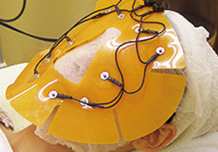
効果： 保湿、リフトアップ、シワ、ツヤ、ハリ、美白、小顔
施術： クレンジング → 洗顔 → パッティングリフト → セルサー → パック → 生コラーゲン塗布 → 仕上げ
コラーゲンと聞けば「ハリ」「ツヤ」「潤い」はもう常識、feminineによる生コラエステのコラーゲンは通常のコラーゲンより3〜6倍の保湿効果を持ち、瞬時にモチモチ肌get。
定価:1回 ￥9,000

◆顔上げ矯正マッサージケア

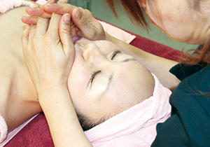
効果： 小顔リフトUPに最適！むくみ、たるみ、シワ、リラクゼーション
施術： クレンジング→洗顔→ヘッド・ネック・デコルテマッサージ → （耳ほぐし+美骨マッサージ）or（美筋マッサージ） → セルサー → パック → 生コラ → 仕上げ
「骨」or「筋肉」にアプローチすることにより「スッキリ、くっきり」とした引き締まった顔立ちと透明感のある艶やかな肌を持続させます。
定価:1回 ￥11,000

◆デットクスマスク（オプション）

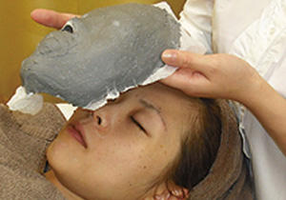
効果： ニキビ、リフトアップ、たるみ、引締め
石膏マスクでマイナスイオン効果により皮脂や角栓等を排出しやすくなるのでニキビや吹き出物にも効果的。その他リフティング効果やたるみ改善、引締め効果も得られます。
定価:1回 ￥3,000

↑ ページトップへ

ページトップへ

3-slim
ダイエット

Feminine（フェミニン）のダイエットとは

ご納得いただき安心いただいた上で施術に入らさせて いただきます。
気になる部分も重点的にケアすることも可能です。
事前ににご相談いただくとより効果的なケアにアレンジすることができます。
一緒に夢の −10cmを目指すべく施術のプランをたてさせていただきます。
※当サロンでは、お客様にあったメニューと回数をご提案させて頂いているので、強引な勧誘など一切ありませんので、ご安心下さい。

トップページの下記イメージボタンの様にお願いします。※テキストはワイヤー参照。

メニュー

※表示価格は、消費税込みの価格となります。

＞＞ キャンペーン情報はコチラ
リンク設定
「キャンペーン」ページの最上部へリンク設定
※投稿ページのため、現状リンク不要。

◆PRセル

画像
効果： テキストテキストテキストテキストテキストテキストテキストテキストテキストテキストテキストテキストテキストテキストテキストテキスト
施術： テキスト → テキスト → テキスト → テキスト
定価:15分 ￥7,000

◆スリムアップ

画像
効果： テキストテキストテキストテキストテキストテキストテキストテキストテキストテキストテキストテキストテキストテキストテキストテキスト
施術： テキスト → テキスト → テキスト → テキスト
定価:15分 ￥12,000

◆ハンドマッサージ

画像
効果： テキストテキストテキストテキストテキストテキストテキストテキストテキストテキストテキストテキストテキストテキストテキストテキスト
施術： テキスト → テキスト → テキスト → テキスト
定価:15分 ￥12,000

↑ ページトップへ

ページトップへ

4-depilation
脱毛
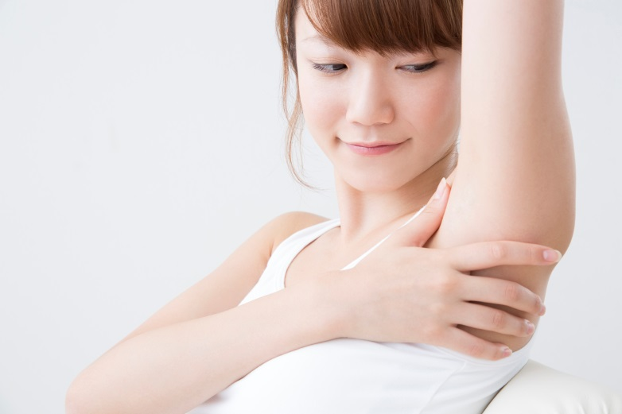

Feminine（フェミニン）の脱毛とは

女性ならムダ毛の悩みをお持ちの方も多いはず。敏感肌、毛量が多いなど、その悩みは人それ ぞれでしょう。中には過去に脱毛施術を受けたにもかかわらずショットの打ち漏らしなどによって所々残ってしまった方や、最悪の場合、ほとんど脱毛効果がな かったというお客様も増えてきています。確実に脱毛を行うためには、豊富な知識と技術が必要なのはもちろん、再びムダ毛が生えてこないようにする高度な脱毛器が必要です。当サロンでは、他店でご満足いかなかった方の満足度が違います。
Feminineの脱毛3つメリット
◆自信があるから効果がなければ「返金保証」付き！
接客・効果など・・・万が一満足いただけなかった場合にはご契約から30日以内であれば全額返金いたします。
◆キャンペーン期間中の施術料金は消費税をいただきません。
◆脱毛終了と同時期に支払完了
脱毛が終わっても、支払いだけが残るなんて心配はありません。

トップページの下記イメージボタンの様にお願いします。※テキストはワイヤー参照。

メニュー

※表示価格は、消費税込みの価格となります。

＞＞ キャンペーン情報はコチラ
リンク設定
「キャンペーン」ページの最上部へリンク設定
※投稿ページのため、現状リンク不要。

◆両脇脱毛

テキストテキストテキストテキストテキストテキストテキストテキストテキストテキストテキストテキストテキストテキストテキストテキストテキストテキストテキストテキストテキストテキストテキストテキストテキストテキストテキストテキストテキストテキストテキスト
定価: ￥9,000

◆ひじ下脱毛

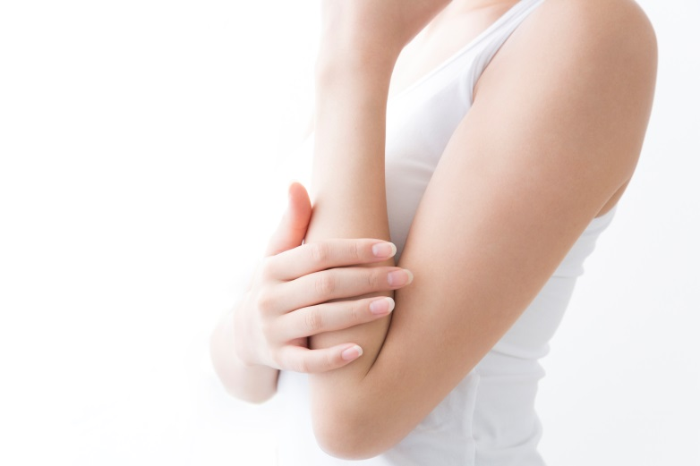
テキストテキストテキストテキストテキストテキストテキストテキストテキストテキストテキストテキストテキストテキストテキストテキストテキストテキストテキストテキストテキストテキストテキストテキストテキストテキストテキストテキストテキストテキストテキスト
定価: ￥22,500

◆ひざ下脱毛

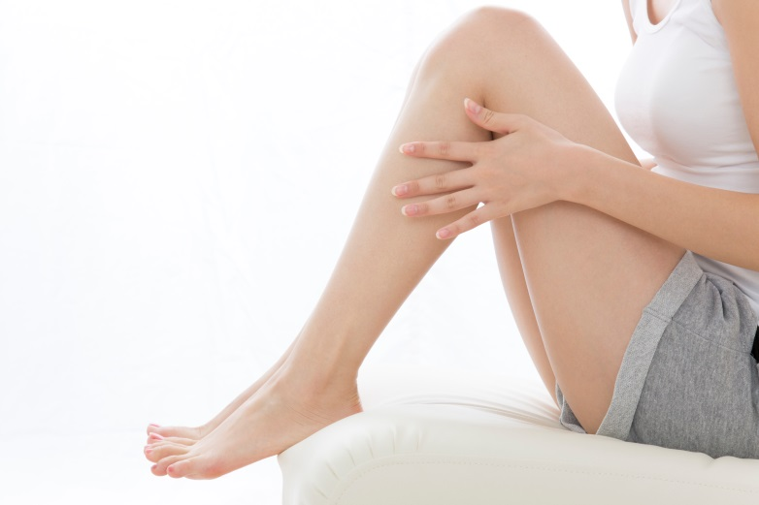
テキストテキストテキストテキストテキストテキストテキストテキストテキストテキストテキストテキストテキストテキストテキストテキストテキストテキストテキストテキストテキストテキストテキストテキストテキストテキストテキストテキストテキストテキストテキスト
定価: ￥24,000

◆Vライン脱毛

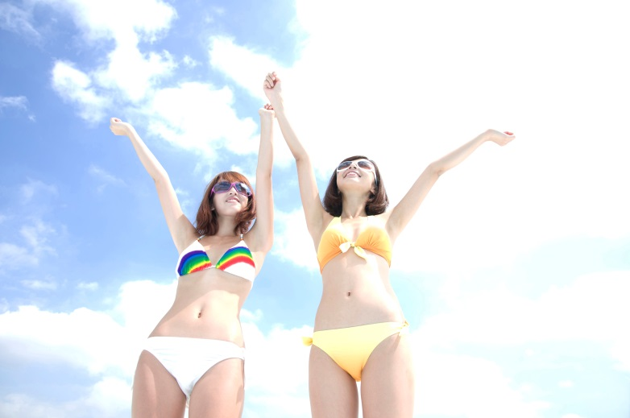
テキストテキストテキストテキストテキストテキストテキストテキストテキストテキストテキストテキストテキストテキストテキストテキストテキストテキストテキストテキストテキストテキストテキストテキストテキストテキストテキストテキストテキストテキストテキスト
定価: ￥9,000

↑ ページトップへ

ページトップへ

5-bihda
美肌再生プログラム

Feminine（フェミニン）の美肌再生プログラムとは

シミ・シワ・たるみ・くすみ・ニキビといったお肌のトラブルは、紫外線・乾燥・酸化などの悪影響が原因となり、お肌を美しく保つ機能が低下する事で起こります。
容皮膚専門ドクターによる肌診断で、貴方にあった美肌再生プログラムをご提案。
シミ・シワ・ニキビなどのお悩みを「三ヶ月」で根本解決してくれる本気プログラム。
お肌にとって重要な働きをする機能を活性させて肌トラブルを改善し、お肌本来の働きを正常に近づけていきます。
ファンデーションいらずの赤ちゃん肌を当サロンで実感してみてください。
豊富な症例にて、皆様のお肌に合わせたオーダーメイドの美肌再生をサポート致します。

トップページの下記イメージボタンの様にお願いします。※テキストはワイヤー参照。
メニュー

※表示価格は、消費税込みの価格となります。

＞＞ キャンペーン情報はコチラ
リンク設定
「キャンペーン」ページの最上部へリンク設定
※投稿ページのため、現状リンク不要。

◆美肌再生プログラム

一人一人のお肌をチェックし、それぞれの方にあったスキンケアスケジュールを提案致します。

効果： シミ・シワ・たるみ・ニキビといった全ての肌トラブルの改善
施術： クレンジング → ウォッシング → 肌診断 → ハンドマッサージ → イオン導入 → セルサー → Intensiveローション塗布 → MaskRichesse塗布 → 仕上げ
定価: ￥30,000
ワイヤーで見えている範囲で画像をトリミングし、使用して下さい。
以下、全画像も同様にお願いします。

※主にホームケア化粧品にてお肌のトラブルを改善していく美肌再生法です。
※他のお手入れを 強制して商品を売りつける事は致しませんので、ご安心ください。

豊富な症例
サイトの雰囲気に合わせて⇒部分の配色お願い致します。
以下同様。

◆ピュアラボコンテスト優勝（岡野様）

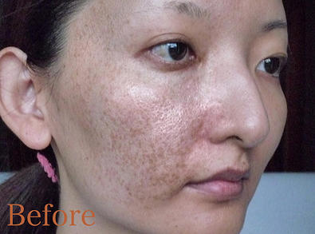
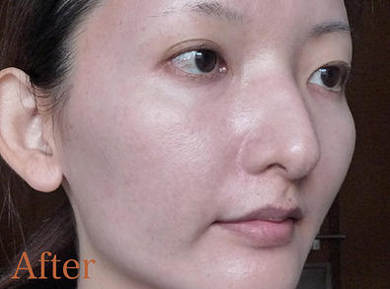

◆癒しだけでなく結果が出る再生プログラム

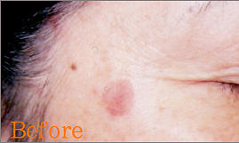
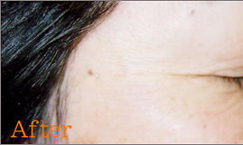

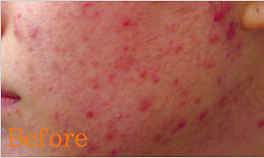
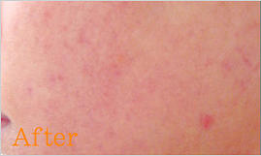

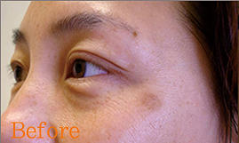
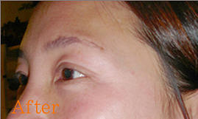

↑ ページトップへ

ページトップへ

6-acty
アクティについて
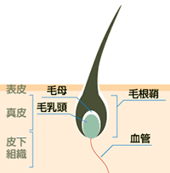 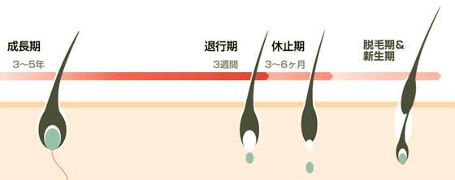

アクティのこだわり

頭皮に本来必要な皮脂だけを残し、余計な分だけを汚れとともに落とすこと。 髪の表面のダメージをケアして、美しくハリのある髪にすること。 そして無添加のシャンプーとコンディショナーを使うことにより、毛穴を 詰まらせないということ。 私どもが行っていることは特別なものではありません。
実は市販品に多く含まれる、香りを良くするための香料や、髪に過度の 潤いを持たせるための油分は、毛穴を詰まらせる原因になっているのです。
自社開発した無添加アクティ商品を使用し、効果を最大限に吸収できる状態に頭皮環境をを整えてから、最後に【医薬部外品】薬用アクティトニックの栄養分を直接毛根にあたえ、血行を促進し、ヘアサイクルを人間が 本来もっている一番自然な形に戻すお手伝いをする。 それがアクティが積み重ねてきた方法です。

このページをご覧戴いている方は髪の健康、発毛・育毛に少なからず興味をお持ちと思います。 しかしそういう方々の多くが陥っておられる間違いは「なにか良い発毛（育毛）剤はないかな？」と探しておられることです。 「何かをつけることで効果を得よう」とすることは西洋医療的対処療法に近く、アクティがお奨めする東洋的予防療法とは相反するものです。 ヘアサイクルを本来の形に戻すお手伝いをし、 その人自身が持っている力を利用して一番自然な形にするのがアクティなのです。

発毛・育毛に必要なポイント

このポイントにより「血行促進」「エネルギー代謝の促進」「タンパク質合成の促進」「毛芽の活性化」の効果が期待できます。 アクティの製品はそれらをすべて考えて作られています。
アクティシャンプーは、パーマ、カラー剤、スタイリング剤などの不純物や毛穴に 詰まった皮脂の汚れに対する洗浄性と、過剰分泌した皮脂の除去性があります。
さらに皮膚への刺激が最も低い地肌への安全性と三拍子揃ったシャンプーです。

しっかりと汚れを落とし、また余分な皮脂も取り除きますのでフケを防止すること ができます。 しかし本来必要な皮脂は残しますので、頭皮に潤いが残り、カユミを 防止できます。 そして余分なものでふさがれることのない状態で、ヘアトニックを つけて戴くと、充分な栄養が毛根に浸透するのです。

↑ ページトップへ

ページトップへ

7-hair_growth
発毛

Feminine（フェミニン）の発毛とは

毎回のカウンセリングとマイクロスコープでの頭皮状態を認識できるようにし、お客様の納得度が得られる体制を整えています。また、モンドセレクションを受賞した商品を使用しているので、ご安心下さい。
※当サロンでは、お客様にあったメニューと回数をご提案させて頂いているので、強引な勧誘など一切ありませんので、ご安心下さい。

トップページの下記イメージボタンの様にお願いします。※テキストはワイヤー参照。

メニュー

※表示価格は、消費税込みの価格となります。

＞＞ キャンペーン情報はコチラ
リンク設定
「キャンペーン」ページの最上部へリンク設定
※投稿ページのため、現状リンク不要。

◆デトックスジェルコース

参考サイト： http://hanamaru-mc.com/ の下記イメージの配色のみ参考でお願いします。※形、テキストはワイヤー通り。
画像
オススメコース

効果： テキストテキストテキストテキストテキストテキストテキストテキストテキストテキストテキストテキストテキストテキストテキストテキスト
施術： デトックスマッサージ → シャンプー → 導入 → オゾン
定価: ￥25,000

◆掃除コース

画像
効果： テキストテキストテキストテキストテキストテキストテキストテキストテキストテキストテキストテキストテキストテキストテキストテキスト
施術： デトックスマッサージ → シャンプー
定価: ￥12,000

◆栄養コース

画像
効果： テキストテキストテキストテキストテキストテキストテキストテキストテキストテキストテキストテキストテキストテキストテキストテキスト
施術： シャンプー → 導入 → オゾン
定価: ￥16,000

◆導入・・・毛乳頭・毛母活性・新生毛

画像
効果： テキストテキストテキストテキストテキストテキストテキストテキストテキストテキストテキストテキストテキストテキストテキストテキスト
施術： シャンプー → 導入
定価: ￥13,000

◆オゾン・・・5αDHT消去・髪のコシ・ハリ

画像
効果： テキストテキストテキストテキストテキストテキストテキストテキストテキストテキストテキストテキストテキストテキストテキストテキスト
施術： シャンプー → オゾン
定価: ￥10,500

↑ ページトップへ

ページトップへ

8-case
症例
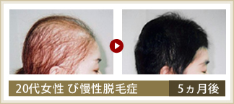 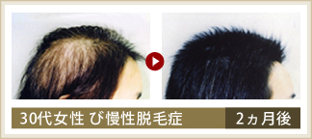 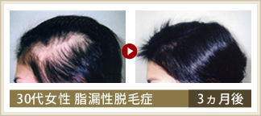 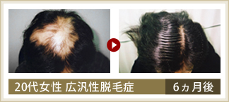 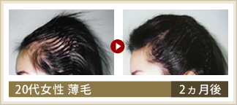 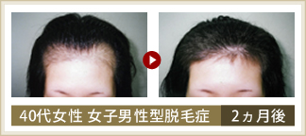

症例について

厚生労働大臣製造承認の発毛薬用アクティトニックと独自の技術により、薄毛・脱毛に悩む５万人以上の方々から効果と安全性を実証している。ビートの糖蜜からクロマトグラフ法で抽出した 「発毛デトックスジェル」は純度100％の天然物質で、加齢や脱毛の原因をビタミンE が消去し、また、サーマルギャップ効果で頭皮が新しく生まれ変わる。特に女性の方の実績多数。

女性症例写真

※効果には、個人差があります。

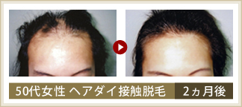

男性症例写真

※効果には、個人差があります。

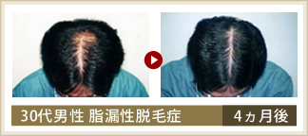
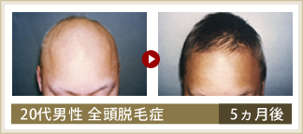

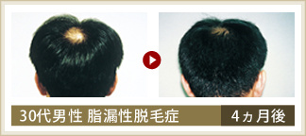
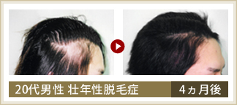

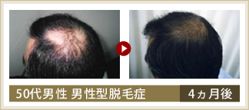
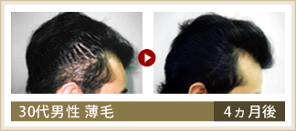

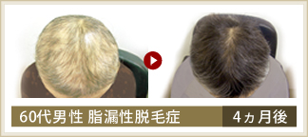
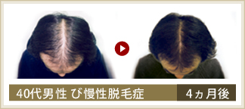

↑ ページトップへ

ページトップへ

9-qa
よくあるご質問
トップページの下記イメージボタンの様にお願いします。※テキストはワイヤー参照。

フェイシャルについて
ダイエットについて
発毛について

リンク設定
「よくあるご質問」ページの「発毛ｊについて」項目へリンク設定

フェイシャルについて
リンク設定
「よくあるご質問」ページの「ダイエットについて」項目へリンク設定

Ｑ 一回でも効果はありますか？
リンク設定
「よくあるご質問」ページの「フェイシャルについて」項目へリンク設定
Ａ はい。一回でも実感して頂けます。ただし定期的なお手入れをする事に よりお肌の
状態をより改善し、老化予防が防げます。

Ｑ 敏感肌ですが大丈夫ですか？
サイトの雰囲気に合わせて配色ください。
以下、同様にお願いします。※h4では、ありません。色を変えたいだけ。

Ａ お手入れの方法にもよりますが、敏感肌やトラブル肌の方のメニューも ございます
ので、ご安心くださいませ。

Ｑ "しわ"や"たるみ"が気になりますが、どのお手入れを選べばいいですか？

Ａ しわ、たるみに関わらず、シミやニキビなどのドラブル、またご予算や ご来店の回数
やご予算によって、メニューは変わります。 ご来店頂いてからカウンセラーに相談し
て頂いて決める事が出来ますので ご安心ください。

Ｑ お手入れをお願いしたら、化粧品も買わないといけないですか？

Ａ 美肌再生プログラムはお家でのケアが込みになっていますが、他のお手入れを 強
制し商品を売りつける事は全くしませんので、ご安心ください。 ただし、老化の80％
がコスメが原因もしくは間違ったコスメの使い方だと 言われておりますので、化粧品
をブランドチェックして頂く方が、より早く トラブル改善、老化防止につながります。

ダイエットについて

Ｑ 何回くらい通えば痩せられますか？

Ａ 体質や目標により個人差があります。お客様の身体を見て適切な回数を ご提案
致します。

Ｑ 身体に悪い影響はありませんか？

Ａ ご安心下さい。当サロンの即効スリムは厳しい食事制限や、 無理な運動はお薦めし
ていません。それぞれのお手入れは身体の調子を 整える（血流やリンパの流れ）
効果も期待でき、肩こりや足の疲れが 改善でき、以前よりも体調がよくなった喜び
のお声を頂いております。

Ｑ 痛くないですか？

Ａ 凝り固まった脂肪やセルライトのお手入れは従来痛いものでしたが 当サロンのお手
入れに使っているマシンは 痛みはなくあたたかくて気持ちいいのでご安心ください。

発毛について

Ｑ 本当に発毛するんですか？

Ａ 本気で発毛をお望みなら、信じて下さい。人の悩みにつけ込んだ悪徳サロンではござ
いません。本当に悩まれている方の発毛を全力でお手伝い させていただきます。

Ｑ 脱毛症は遺伝しますか？

Ａ 親が薄いから必ず薄くなる訳ではありません。ただし、脱毛体質は遺伝する 可能性があります。 食生活、生活習慣、ヘアケア等によって防ぐことは可能です。

Ｑ 女性の薄毛の悩みが増えているって本当？

Ａ 薄毛に悩む女性が増えてきたようです。脱毛は男性ホルモンによる ところがあるので、女性には無関係と思われがちですが、生活習慣の 変化や加齢、女性特有の出産後の脱毛やダイエットによるもの等が 増加しています。

Ｑ 使用している商品に副作用はないのですか？

Ａ モンドセレクションを受賞していますので、国際的に優れた品質であり、 副作用等の心配はありません。審査では、原材料・衛生面・包装等多くの 厳しい品質チェックがなされていますのでご安心ください。

↑ ページトップへ

ページトップへ

10-access
アクセス
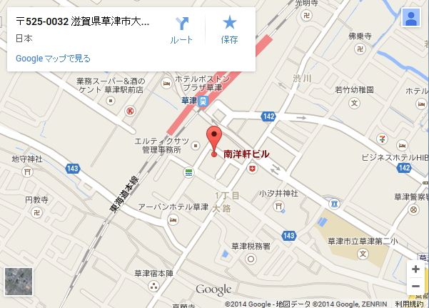

アクセスマップ

JR東海道本線「草津」駅より徒歩約2分

JR東海道本線「草津」駅からのアクセス

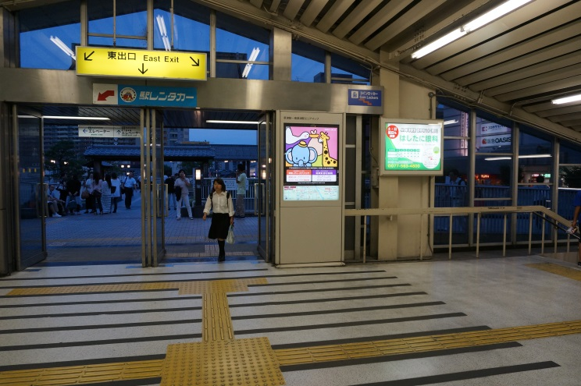
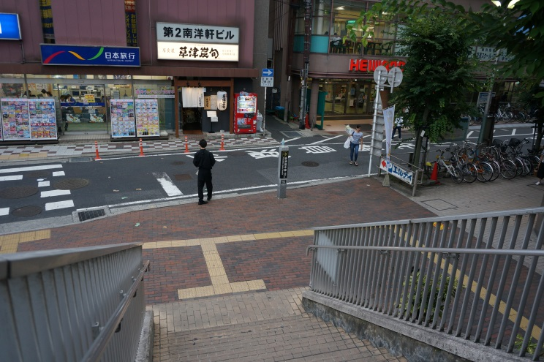

1. 改札より東出口を出て阪急OASIS側へ歩いて行きます。
2.テキストテキストテキストテキストテキストテキストテキストテキストテキストテキストテキストテキストテキストテキストテキスト

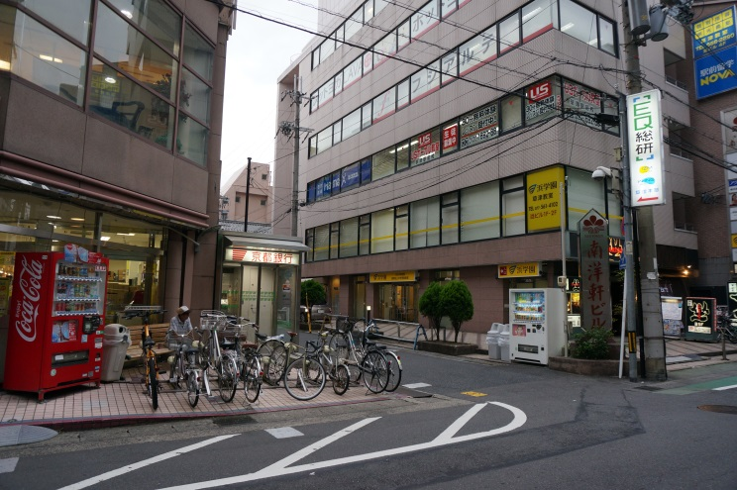
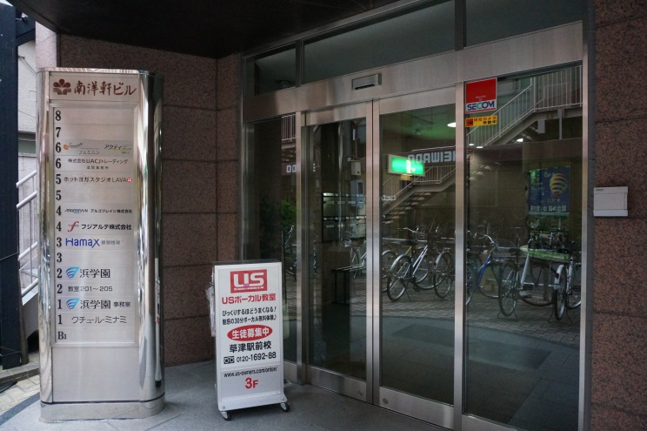

3. テキストテキストテキストテキストテキストテキストテキストテキストテキストテキストテキストテキストテキスト
4. テキストテキストテキストテキストテキストテキストテキストテキストテキストテキストテキストテキストテキストテキストテキスト

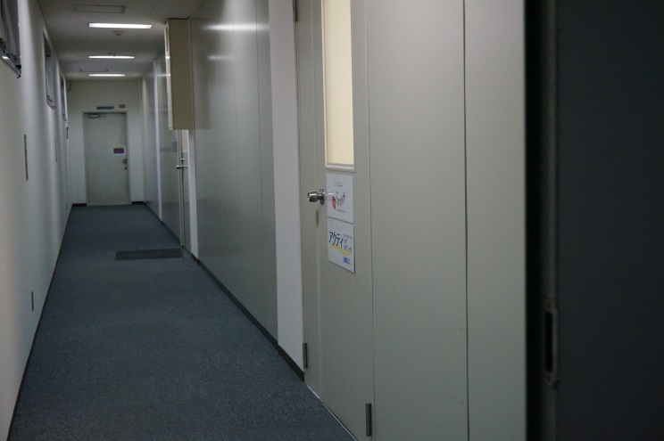

5. テキストテキストテキストテキストテキストテキストテキストテキストテキストテキストテキストテキストテキスト
6. テキストテキストテキストテキストテキストテキストテキストテキストテキストテキストテキストテキストテキスト

↑ ページトップへ

ページトップへ

11-reruit
採用情報

求職者へのメッセージ

集合写真

Feminine（フェミニン）は、世代を問わず女性の美（ビューティー）を追求するサポートと男女問わず薄毛でお悩みの方へ【最高の満足】を幅広く提供し続ける新しいカタチのエステティックサロンです。
当サロンでは、何にでも前向きにチャレンジし、自らの成長のために努力を惜しまない方を募集致します。エステにご興味がある20歳～35歳位の女性で「自分の店を持ちたい」・「将来独立したい！」・「女性としてもっと輝きたい」という方であれば、未経験者でも大歓迎です。
スタッフ同士が協力し合い、目標に向かって頑張っています。「思いやり」と「感謝の気持ち」を忘れず、人と人との繋がりを大切にしている職場です。また新人でも企画会議から参加してもらい、意見の発言がしやすい環境作り努めています。
また、美容業界にありがちなツライ人間関係も、Feminine（フェミニン）ではございません。スタッフ管理をしっかりと行っており、スタッフ間の誹謗中傷なども禁止しております。明るく楽しく、どなたで も安心して働ける快適な職場環境作りに力を入れております。
充実した教育制度や清潔感あふれる当サロンは、すべてお客様に【感動】のサービスと【最高】の満足を提供するためにあります。

こんな人と働きたいと考えています

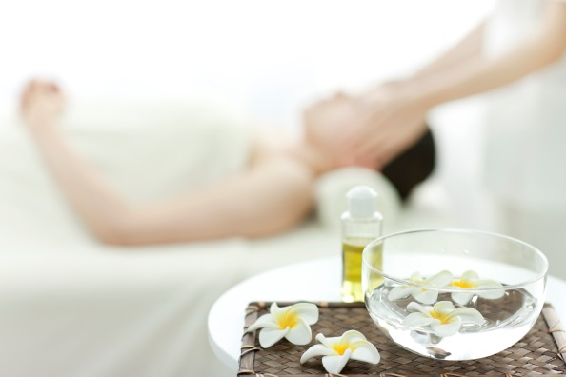
◎何にでも前向きにチャレンジし、自らの成長のために努力を惜しまない方と働きたいと考えています。また、協調性があり何事にも謙虚な気持ちで取り組める成長意欲の高い方は、当サロンで長く活躍して頂けます。
◎知識や技術だけではエステシャンはつとまりません。専門知識と専門技術、そしてさらにお客様にとって安心と共感を得られるマナーを身につけた、エステシャンを必要としています。

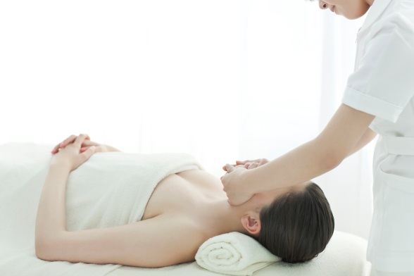
◎スタッフ同士が協力し合い、目標に向かって頑張っています。「思いやり」と「感謝の気持ち」を忘れず、人と人との繋がりを大切に出来る方と働きたいと考えています。
◎美容業界にありがちなツライ人間関係も、Feminine（フェミニン）ではございません。スタッフ管理をしっかりと行っており、スタッフ間の誹謗中傷なども禁止しております。

当サロンで働くメリット

◎未経験者・ブランクのある経験者の方でも、接客マナー・知識・技術の向上が図れる研修を定期的に実施致します。
◎「自分の店を持ちたい」・「将来独立したい！」という方のサポートを全力で行います。
◎取引先化粧品（ドクターピュアラボなど）やサロンメニューをお得な価格で購入・施術を受けられるメリットがあります。
◎JR東海道本線「草津」駅より徒歩1分の立地で通勤が便利！！
◎車での通勤も可能！！（但し、支給される交通費に上限があります。）

募集要項

◆エステティシャン

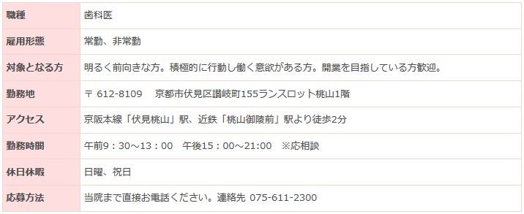

職種 | エステティシャン
雇用形態 | 正社員・パート
対象となる方 | 明るく前向きな方、時間厳守できる方
応募条件
勤務地 | 〒525-0037 滋賀県草津市西大路1-8-1 南陽軒ビル6F
アクセス | JR東海道本線「草津」駅より徒歩約1分
勤務時間 | 10:00～12:00
休日休暇 | 火曜日（第2・第4水曜日）
応募方法・諸条件など | 当サロンまで直接ご連絡下さい。 連絡先 077-566-1070

↑ ページトップへ

ページトップへ

